Hoja1
FICHA TECNICA DEL PRODUCTO Versión 1 24/10/2022

Nombre Comercial del Producto : | Catéter con balón neurovascular de intercambio rápido pITA | 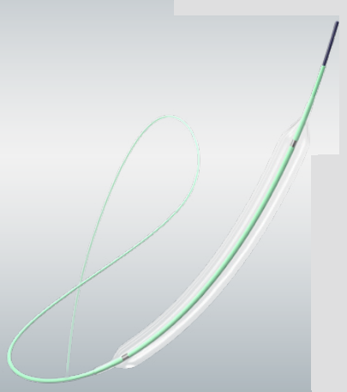 Foto del Producto
Nombre Técnico: | Cateter Balón Neurovascular
Marca: | PHENOX
Modelo, referencia y/o Familia: LO AMPARA EL REGISTRO INVIMA | PITA RAPID EXCHANGE NEUROVASCULAR PTA BALLON CATHETER - CATÉTER CON BALÓN DE INTERCAMBIO RÁPIDO PARA ATP NEUROVASCULAR PITA
Medidas | Diametros (mm): 1.25, 1.5, 2.0, 2,25, 2.5, 2.75, 3.0, 3.5, 4.0 Longitudes (mm): 10, 15, 20, 30, 40
Referencias | PITA-125-10; PITA-125-15; PITA-150-10; PITA-150-15; PITA-150-20; PITA-200-10; PITA-200-15; PITA-200-20; PITA-225-10; PITA-225-20; PITA-250-10; PITA-250-15; PITA-250-20; PITA-275-10; PITA-275-20; PITA-300-10; PITA-300-15; PITA-300-20; PITA-350-10; PITA-350-20; PITA-400-20; PITA-400-30; PITA-400-40
Categoria de producto: | Cateter Balón Neurovascular
Fabricante y Pais de Origen: | PHENOX GMBH - ALEMANIA

Registro Sanitario o Permiso de Comercialización: | INVIMA 2021DM-0022914
Fecha Vencimiento Registro Invima | 2031-02-04
Clasificación de Riesgo: | III

Tipo de Dispositivo: | INVASIVO

Vida Util del Producto: | 3 AÑOS

Producto Esteril o Limpio: | ESTERIL
Método de Esterilización | Gas Oxido de Ethileno
Almacenamiento: | El producto envasado debe protegerse de la luz solar directa. Si se almacena correctamente, el producto se puede utilizar hasta la fecha de caducidad indicada en la etiqueta del envase. Los productos envasados no se deben exponer a temperaturas inferiores a +10 °C ni superiores a +40 °C.

Descripción y caracteristicas del Producto: | pITA está destinado a la angioplastia de las arterias intracraneales y extracraneales que irrigan el cerebro, las cuales albergan estenosis no tratadas previamente o estenosis recurrentes después de una angioplastia, y/o al despliegue de un stent o desviador de flujo. pITA también se debe utilizar para la dilatación de stents y desviadores de flujo insuficientemente adaptados.

Composición: | El catéter para ATP pITA es un catéter de intercambio rápido con punta de balón. El eje distal (40 cm) consta de dos lúmenes. Un lumen sirve para inflar y desinflar el balón, mientras que el otro permite insertar una guía. Dos marcadores radiopacos indican la longitud de la parte cilíndrica del balón. Los catéteres con balón de diámetro 1,25 mm/1,5 mm solo tienen un marcador de rayos X ubicado en el centro. El balón está protegido por una funda extraíble que protege el perfil inicial.
Especificaciones técnicas: | El balón está diseñado para proporcionar un segmento inflable de diámetro y longitud conocidos a las presiones recomendadas. Los dos marcadores del eje del catéter (a 115 cm y 125 cm de la punta distal) ayudan a estimar la longitud introducida del catéter mientras este se coloca en su lugar. La sección proximal del catéter es un hipotubo de acero inoxidable de un solo lumen. La parte distal tiene un lumen doble para insertar la guía de forma separada. Se proporciona una cánula para lavar el lumen de la guía distal. En la parte distal del catéter, el producto presenta un recubrimiento hidrofílico que proporciona propiedades de deslizamiento óptimas durante la intervención.

Usos y Aplicaciones: (Incluir Principio de funcionamiento cuando se trate de Equipos) Ejemplo: mecánico, electrónico, etc. | Está indicado para: -Angioplastia de arterias intracraneales -Angioplastia de arterias extracraneales que irrigan el cerebro -Dilatación de stents y desviadores de flujo con aposición de pared deficiente en las arterias intra y extracraneales que irrigan el cerebro.
Accesorios Incluidos: | 1 catéter con balón de intercambio rápido para ATP 1 cánula de lavado 2 clips de almacenamiento de ATP 1 hoja de datos de cumplimiento

Accesorios Adicionales: | N/A

Tipo de producto: | N/A | ¿Es de datos?
Uso o destino: | N/A | Tipo de material:
Tensión: | N/A

